2.Pivot VC
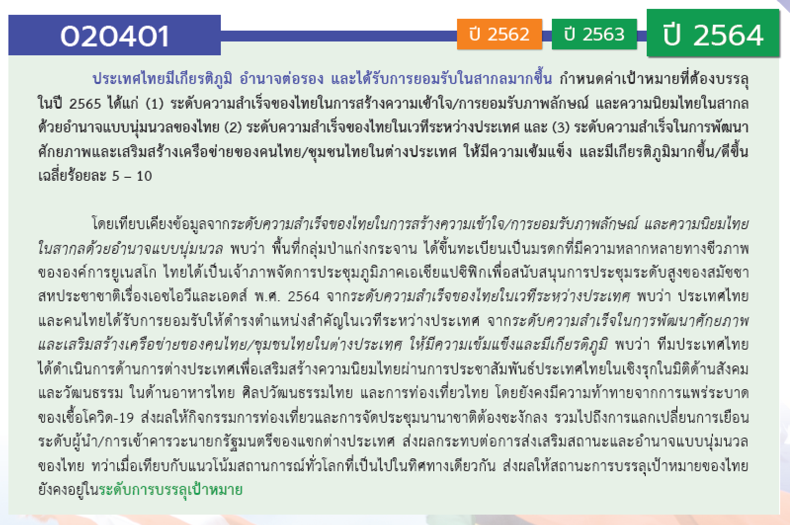
องค์ประกอบ/ปัจจัย | ปีงบประมาณ
 | 2561 | 2562 | 2563 | 2564 | 2565 | 2566 | (blank) | รวมจำนวนโครงการทั้งหมด
020401V01 |  | 1 | 6 | 4 | 12 |  |  | 23
020401F0101 |  |  | 1 | 3 |  |  |  | 4
020401F0102 |  |  |  | 1 | 1 |  |  | 2
020401F0103 |  |  |  |  | 1 |  |  | 1
020401F0104 |  | 1 | 5 |  | 10 |  |  | 16
020401V02 | 3 | 3 | 27 | 26 | 22 | 1 |  | 82
020401F0201 |  |  | 1 | 2 | 5 | 1 |  | 9
020401F0202 |  | 1 | 11 | 17 | 6 |  |  | 35
020401F0203
020401F0204 | 3 | 2 | 15 | 7 | 11 |  |  | 38
020401V03 | 1 | 4 | 6 | 11 | 7 | 2 |  | 31
020401F0301 |  | 1 | 1 | 1 | 1 |  |  | 4
020401F0302 | 1 | 3 | 1 | 5 | 1 |  |  | 11
020401F0303 |  |  | 3 | 5 | 5 | 2 |  | 15
020401F0304
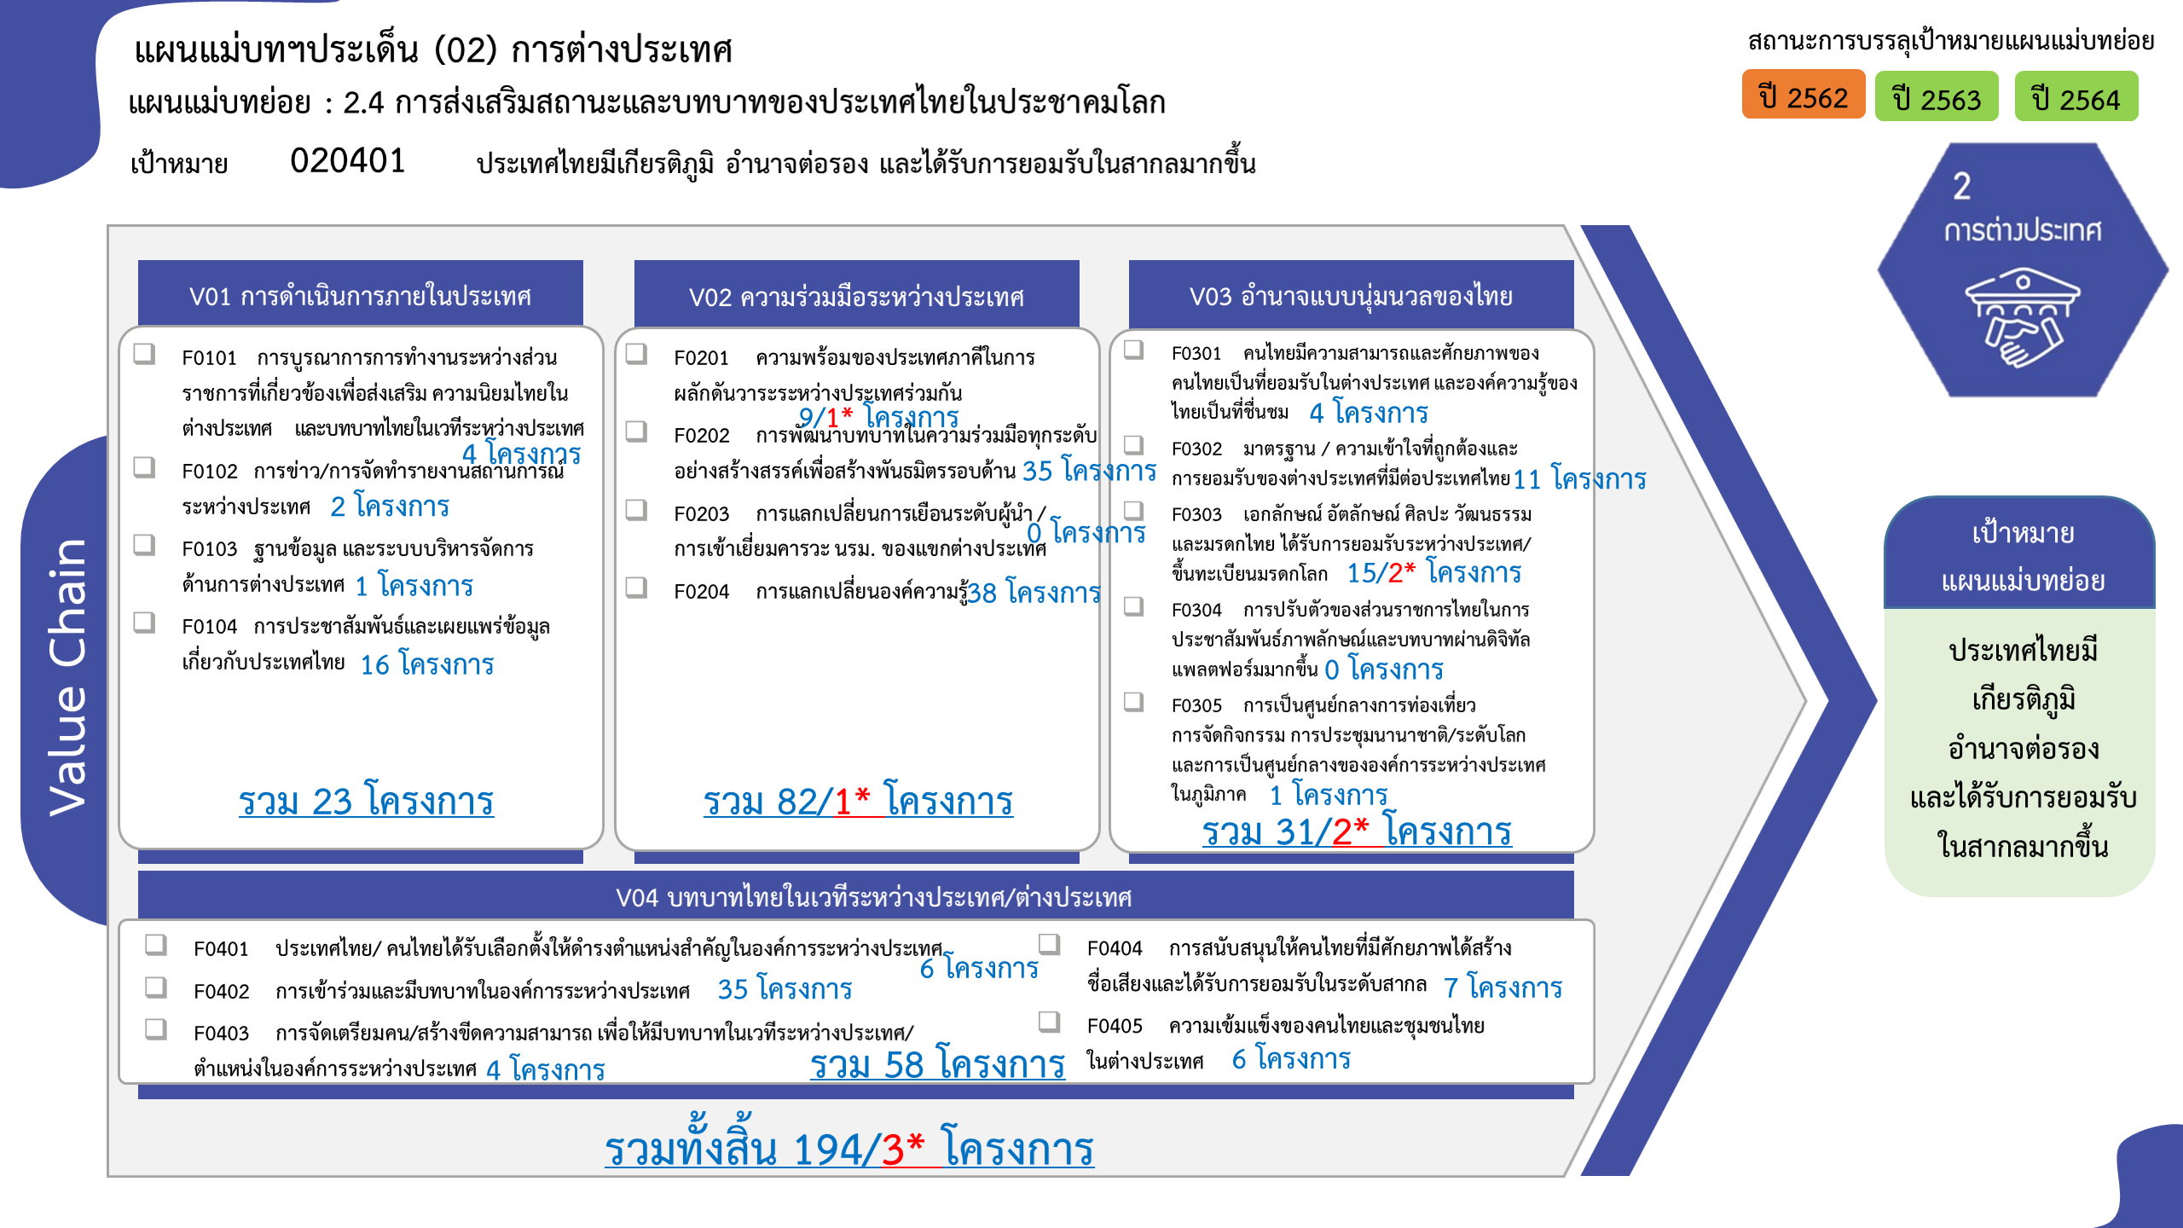
020401F0305 |  |  | 1 |  |  |  |  | 1
020401V04 |  | 5 | 13 | 27 | 13 |  |  | 58
020401F0401 |  |  |  | 4 | 2 |  |  | 6
020401F0402 |  | 3 | 9 | 17 | 6 |  |  | 35
020401F0403 |  |  |  | 2 | 2 |  |  | 4
020401F0404 |  |  | 1 | 3 | 3 |  |  | 7
020401F0405 |  | 2 | 3 | 1 |  |  |  | 6
รวมจำนวนโครงการทั้งหมด | 4 | 13 | 52 | 68 | 54 | 3 |  | 194

 |  |  |  |  |  |  |  |  | หมายเหตุ: n* หมายถึง โครงการเพื่อขับเคลื่อนการบรรลุเป้าหมายตามยุทธศาสตร์ชาติ ประจำปีงบประมาณ พ.ศ. 2566
โครงการที่ไม่สอดคล้องกับองค์ประกอบและปัจจัยใดของเป้าหมายแผนแม่บทย่อย จำนวน 0 โครงการ

4.รวม
โครงการภายใต้เป้าหมายแผนแม่บทย่อย: 020401 ประเทศไทยมีเกียรติภูมิ อำนาจต่อรอง และได้รับการยอมรับในสากลมากขึ้น
กรุณา Log in เข้าระบบ eMENSCR ก่อนดำเนินการ Click ที่ link โครงการนั้น ๆ
หมายเหตุ : หากไม่ Login จะไม่สามารถดูรายละเอียดโครงการได้
โครงการที่ปรากฎเป็นโครงการที่ผ่านการอนุมัติจากผู้บริหาร (M7) ของหน่วยงานเท่านั้น (ข้อมูล ณ เดือนมีนาคม 2565)

ชื่อโครงการ / การดำเนินงาน | ปีงบประมาณ | วันที่เริ่มต้นโครงการ | วันที่สิ้นสุดโครงการ | หน่วยงานระดับกองหรือเทียบเท่า | หน่วยงานระดับกรมหรือเทียบเท่า | หน่วยงานระดับกระทรวงหรือเทียบเท่า | ประเภทโครงการ | องค์ประกอบ | ปัจจัย
โครงการพัฒนาทักษะการทำงานเพื่อเพิ่มประสิทธิภาพและพัฒนาศักยภาพบุคลากร | 2561 | สิงหาคม 2561 | สิงหาคม 2561 | กองยุทธศาสตร์ต่างประเทศ | มหาวิทยาลัยเทคโนโลยีราชมงคลธัญบุรี | กระทรวงการอุดมศึกษา วิทยาศาสตร์ วิจัยและนวัตกรรม |  | 020401V02 | 020401F0204
ความร่วมมือเพื่อการพัฒนาระหว่างประเทศระหว่างไทย-เยอรมนี โครงการ Thai-German Climate Change Policy Programme - TGCP | 2561 | มกราคม 2561 | เมษายน 2565 | ภารกิจความร่วมมือหุ้นส่วนเพื่อการพัฒนา | กรมความร่วมมือระหว่างประเทศ | กระทรวงการต่างประเทศ |  | 020401V02 | 020401F0204
ความร่วมมือเพื่อการพัฒนาระหว่างประเทศระหว่างไทย-เยอรมนี โครงการ Thai Rice NAMA | 2561 | สิงหาคม 2561 | สิงหาคม 2566 | ภารกิจความร่วมมือหุ้นส่วนเพื่อการพัฒนา | กรมความร่วมมือระหว่างประเทศ | กระทรวงการต่างประเทศ |  | 020401V02 | 020401F0204
โครงการดูแลสุขภาพแรงงานไทยในกลุ่มประเทศอาเซียนและทวีปเอเชีย | 2561 | ตุลาคม 2560 | กันยายน 2563 | สำนักยุทธศาสตร์การแพทย์ | กรมการแพทย์ | กระทรวงสาธารณสุข |  | 020401V03 | 020401F0302
โครงการการต่อยอด MOU เพื่อพัฒนาวิชาชีพแลกเปลี่ยนภาษาและวัฒนธรรมเขมร-ไทย ร่วมสมัย 2 แผ่นดิน | 2562 | กุมภาพันธ์ 2562 | กุมภาพันธ์ 2562 | คณะศิลปศาสตร์ | มหาวิทยาลัยเทคโนโลยีราชมงคลสุวรรณภูมิ | กระทรวงการอุดมศึกษา วิทยาศาสตร์ วิจัยและนวัตกรรม |  | 020401V02 | 020401F0204
โครงการ Regional Heritage: Material Culture, Anthropological Insights and Textual Traditions | 2562 | มกราคม 2562 | ธันวาคม 2565 | ภารกิจความร่วมมือหุ้นส่วนเพื่อการพัฒนา | กรมความร่วมมือระหว่างประเทศ | กระทรวงการต่างประเทศ |  | 020401V02 | 020401F0204
โครงการขับเคลื่อนความร่วมมือองค์กรผู้ตรวจการแผ่นดินระหว่างประเทศ | 2562 | ตุลาคม 2561 | กันยายน 2562 | สำนักนโยบายและแผน | สำนักงานผู้ตรวจการแผ่นดิน | องค์กรอิสระ |  | 020401V03 | 020401F0301
เงินอุดหนุนค่าบำรุงสมาชิกวิทยาลัยนักบริหารการศึกษาช่างเทคนิคแผนโคลัมโบ | 2562 | ตุลาคม 2561 | กันยายน 2562 | สำนักนโยบายและแผนการอาชีวศึกษา | สำนักงานคณะกรรมการการอาชีวศึกษา | กระทรวงศึกษาธิการ |  | 020401V04 | 020401F0402
โครงการจัดจ้างประชาสัมพันธ์การประชุมสุดยอดอาเซียน ครั้งที่ 34 และการประชุมอื่น ๆ ที่เกี่ยวข้อง ผ่านสื่อสิ่งพิมพ์ เว็บไซต์ และสื่อสังคมออนไลน์ | 2562 | พฤษภาคม 2562 | มิถุนายน 2562 |  | สำนักงานปลัดกระทรวงการต่างประเทศ | กระทรวงการต่างประเทศ |  | 020401V01 | 020401F0104
เทศกาลไทย ประจำปี 2562 ของสถานเอกอัครราชทูต ณ กรุงบราซิเลีย | 2562 | พฤษภาคม 2562 | พฤษภาคม 2562 |  | สำนักงานปลัดกระทรวงการต่างประเทศ | กระทรวงการต่างประเทศ |  | 020401V03 | 020401F0302
พิธีถวายพระพรชัยมงคลในต่างประเทศ | 2562 | พฤษภาคม 2562 | พฤษภาคม 2562 |  | สำนักงานปลัดกระทรวงการต่างประเทศ | กระทรวงการต่างประเทศ |  | 020401V04 | 020401F0405
โครงการการทูตเชิงรุกเพื่อผลักดันประเทศไทยสู่แถวหน้าในเวทีโลก | 2562 | สิงหาคม 2562 | สิงหาคม 2562 |  | สำนักงานปลัดกระทรวงการต่างประเทศ | กระทรวงการต่างประเทศ |  | 020401V04 | 020401F0402
กลุ่มโครงการภายใต้งบค่าใช้จ่ายในการดำเนินงานสันถวไมตรี (ไตรมาสที่ 3/2562) | 2562 | เมษายน 2562 | มิถุนายน 2562 |  | สำนักงานปลัดกระทรวงการต่างประเทศ | กระทรวงการต่างประเทศ |  | 020401V04 | 020401F0405
กลุ่มโครงการภายใต้ค่าใช้จ่ายในการให้ความช่วยเหลือแก่มิตรประเทศที่ประสบภัยพิบัติ | 2562 | เมษายน 2562 | มิถุนายน 2562 |  | สำนักงานปลัดกระทรวงการต่างประเทศ | กระทรวงการต่างประเทศ |  | 020401V03 | 020401F0302
กลุ่มโครงการภายใต้ค่าใช้จ่ายในการดำเนินภารกิจทีมประเทศไทย (ไตรมาสที่ 4/2562) | 2562 | กรกฎาคม 2562 | กันยายน 2562 |  | สำนักงานปลัดกระทรวงการต่างประเทศ | กระทรวงการต่างประเทศ |  | 020401V02 | 020401F0202
กลุ่มโครงการภายใต้งบค่าใช้จ่ายในการดำเนินงานสันถวไมตรี (ไตรมาสที่ 4/2562) | 2562 | กรกฎาคม 2562 | กันยายน 2562 |  | สำนักงานปลัดกระทรวงการต่างประเทศ | กระทรวงการต่างประเทศ |  | 020401V04 | 020401F0402
กลุ่มโครงการภายใต้ค่าใช้จ่ายในการให้ความช่วยเหลือแก่มิตรประเทศที่ประสบภัยพิบัติ (ไตรมาสที่ 4/2562) | 2562 | กรกฎาคม 2562 | กันยายน 2562 |  | สำนักงานปลัดกระทรวงการต่างประเทศ | กระทรวงการต่างประเทศ |  | 020401V03 | 020401F0302
การประชุมรัฐมนตรีว่าการกระทรวงการต่างประเทศ CICA สมัยพิเศษ (Special Ministerial Meeting of CICA) ผ่านระบบการประชุมทางไกล (Video Conference) | 2563 | กันยายน 2563 | กันยายน 2563 | กองเอเชียใต้และเอเชียกลาง | กรมเอเชียใต้ ตะวันออกกลางและแอฟริกา | กระทรวงการต่างประเทศ |  | 020401V02 | 020401F0202
โครงการศึกษาดูงาน: เส้นทางวัฒนธรรมกับประวัติศาสตร์การทูตไทยในแผ่นดินสมเด็จพระนารายณ์ | 2563 | กันยายน 2563 | กันยายน 2563 | กองการทูตวัฒนธรรม | กรมสารนิเทศ | กระทรวงการต่างประเทศ |  | 020401V01 | 020401F0104
โครงการจัดงานเสวนาด้านการส่งเสริมวัฒนธรรมในยุค Post COVID-19 New Normal : New Coolture | 2563 | กันยายน 2563 | กันยายน 2563 | กองการทูตวัฒนธรรม | กรมสารนิเทศ | กระทรวงการต่างประเทศ |  | 020401V01 | 020401F0104
โครงการจัดทำสื่อประชาสัมพันธ์ศาสนาอิสลามและมุสลิมวิถีผ่านแพลตฟอร์มดิจิทัล | 2563 | กันยายน 2563 | พฤษภาคม 2565 | กองการทูตวัฒนธรรม | กรมสารนิเทศ | กระทรวงการต่างประเทศ |  | 020401V01 | 020401F0104
โครงการการจัดทำแผนยุทธศาสตร์และมาตรการรองรับของประเทศไทยในการขึ้นทะเบียนนวดไทยเป็นรายการตัวแทนมรดกภูมิปัญญาทางวัฒนธรรมของมนุษยชาติกับยูเนสโก ปีงบประมาณ 2563 | 2563 | ตุลาคม 2562 | กันยายน 2563 | กองคุ้มครองและส่งเสริมภูมิปัญญาการแพทย์แผนไทยและแพทย์พื้นบ้านไทย | กรมการแพทย์แผนไทยและการแพทย์ทางเลือก | กระทรวงสาธารณสุข |  | 020401V03 | 020401F0303
โครงการติดตามความเคลื่อนไหวสถานการณ์ของเวทีระหว่างประเทศด้านกฎหมายหรือความตกลงในระดับสากลที่เกี่ยวข้องและมีผลกระทบต่อการคุ้มครองภูมิปัญญาการแพทย์แผนไทย | 2563 | ตุลาคม 2562 | กันยายน 2563 | กองคุ้มครองและส่งเสริมภูมิปัญญาการแพทย์แผนไทยและแพทย์พื้นบ้านไทย | กรมการแพทย์แผนไทยและการแพทย์ทางเลือก | กระทรวงสาธารณสุข |  | 020401V03 | 020401F0301
โครงการรณรงค์หาเสียงเพื่อขอรับการสนับสนุนผู้สมัครของไทยในการเลือกตั้งตำแหน่งเลขาธิการองค์การที่ปรึกษากฎหมายแห่งเอเชียและแอฟริกา (Asian-Africa Legal Consultative Organization - AALCO) | 2563 | กรกฎาคม 2563 | กันยายน 2563 | กองพัฒนางานกฎหมายระหว่างประเทศ | กรมสนธิสัญญาและกฎหมาย | กระทรวงการต่างประเทศ |  | 020401V02 | 020401F0201
โครงการความร่วมมือด้านการแพทย์ดั้งเดิมในกรอบ BIMSTEC | 2563 | ตุลาคม 2562 | กันยายน 2563 | กองวิชาการและแผนงาน | กรมการแพทย์แผนไทยและการแพทย์ทางเลือก | กระทรวงสาธารณสุข |  | 020401V02 | 020401F0204
โครงการความร่วมมือด้านการแพทย์ดั้งเดิมในกรอบอาเซียน | 2563 | ตุลาคม 2562 | กันยายน 2563 | กองวิชาการและแผนงาน | กรมการแพทย์แผนไทยและการแพทย์ทางเลือก | กระทรวงสาธารณสุข |  | 020401V02 | 020401F0204
โครงการจัดประชุมระหว่างประเทศเพื่อพัฒนา Practice Guidelines of T&CM in ASEAN ครั้งที่ 2 | 2563 | ตุลาคม 2562 | กันยายน 2563 | กองวิชาการและแผนงาน | กรมการแพทย์แผนไทยและการแพทย์ทางเลือก | กระทรวงสาธารณสุข |  | 020401V03 | 020401F0305
โครงการความร่วมมือด้านการแพทย์ดั้งเดิมในกรอบอาเซียนบวกสาม | 2563 | ตุลาคม 2562 | กันยายน 2563 | กองวิชาการและแผนงาน | กรมการแพทย์แผนไทยและการแพทย์ทางเลือก | กระทรวงสาธารณสุข |  | 020401V02 | 020401F0202
โครงการความร่วมมือทวิภาคีด้านการแพทย์ดั้งเดิมระหว่างไทยกับเมียนมา | 2563 | ตุลาคม 2562 | กันยายน 2563 | กองวิชาการและแผนงาน | กรมการแพทย์แผนไทยและการแพทย์ทางเลือก | กระทรวงสาธารณสุข |  | 020401V02 | 020401F0204
การประชุมรัฐมนตรีต่างประเทศอาเซียน-ออสเตรเลีย สมัยพิเศษ ว่าด้วยโรคติดเชื้อไวรัสโคโรนา 2019 | 2563 | เมษายน 2563 | มิถุนายน 2563 | กองสังคมและวัฒนธรรม | กรมอาเซียน | กระทรวงการต่างประเทศ |  | 020401V02 | 020401F0202
การประชุมรัฐมนตรีต่างประเทศอาเซียน-ออสเตรเลีย | 2563 | กรกฎาคม 2563 | กันยายน 2563 | กองสังคมและวัฒนธรรม | กรมอาเซียน | กระทรวงการต่างประเทศ |  | 020401V02 | 020401F0202
การประชุมรัฐมนตรีต่างประเทศอาเซียน-นิวซีแลนด์ | 2563 | กรกฎาคม 2563 | กันยายน 2563 | กองสังคมและวัฒนธรรม | กรมอาเซียน | กระทรวงการต่างประเทศ |  | 020401V02 | 020401F0202
การดำเนินภารกิจยุทธศาสตร์ พหุภาคีและประเด็นระหว่างประเทศที่สำคัญ : โครงการส่งเสริมบทบาทและสร้างภาพลักษณ์ของไทยในเวทีระหว่างประเทศด้านการรักษาและเสริมสร้างสันติภาพ | 2563 | มกราคม 2563 | ธันวาคม 2565 | กองสันติภาพ ความมั่นคงและการลดอาวุธ | กรมองค์การระหว่างประเทศ | กระทรวงการต่างประเทศ |  | 020401V04 | 020401F0402
โครงการพัฒนาความร่วมมือเครือข่ายและสร้างความเข้มแข็งด้านการจัดการภัยพิบัติทางการแพทย์และสาธารณสุขระดับภูมิภาคอาเซียนและนานาประเทศ ปีงบประมาณ พ.ศ.2563 | 2563 | ตุลาคม 2562 | กันยายน 2563 | กองสาธารณสุขฉุกเฉิน | สำนักงานปลัดกระทรวงสาธารณสุข | กระทรวงสาธารณสุข |  | 020401V02 | 020401F0204
โครงการปริญญาเอกภายใต้ความร่วมมือไตรภาคีไทย-ฝรั่งเศส | 2563 | สิงหาคม 2563 | ตุลาคม 2563 | ภารกิจความร่วมมือหุ้นส่วนเพื่อการพัฒนา | กรมความร่วมมือระหว่างประเทศ | กระทรวงการต่างประเทศ |  | 020401V02 | 020401F0204
โครงการปริญญาเอกภายใต้ความร่วมมือไตรภาคีไทย-สวีเดน | 2563 | กรกฎาคม 2563 | มิถุนายน 2564 | ภารกิจความร่วมมือหุ้นส่วนเพื่อการพัฒนา | กรมความร่วมมือระหว่างประเทศ | กระทรวงการต่างประเทศ |  | 020401V02 | 020401F0204
...

